상품제안서
락앤락 뉴이지 버튼텀블러 500ml | 상품코드: S45774

 |  |  |  |  |  |  | 02-713-8555 | www.synergygift.co.kr
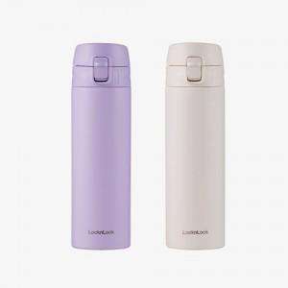 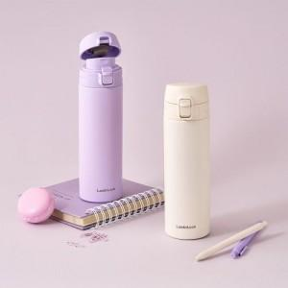 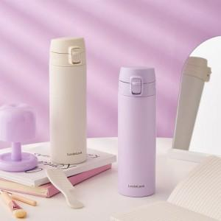

【상세/제작정보】

【인쇄/포장옵션】 | 레이저, DTF필름전사 / 포장지포장

【공급단가】 | 수량 | 50~ | 100~ | 300~ | 500~ | 1,000~
*VAT별도 | 바이올렛 | 13,200원 | 12,800원 | 12,300원 | 12,000원 | 11,900원
 | 아이보리 | 13,200원 | 12,800원 | 12,300원 | 12,000원 | 11,900원

【상품 URL】 | https://www.synergygift.co.kr:443/src/goods_detail.php?gdno=45774

